5.1
5.1.1 : Position relative de différents pays au regard des objectifs de la stratégie européenne en éducation et formation en 2022 |  |  |  |  |  |  |  |  |  | Date d'extraction | 02.05.2022
Eurostat, edat_lfse_03, edat_lfse_14, edat_lfse_24, educ_uoe_enra21, educ_outc_pisa.

France
 | Objectif | UE-27 | France
Éducation à 3 ans et plus (2020) | 1 | 0.969 | 1.042
Sorties précoces (2021) | 1 | 0.928 | 1.154
Faible niveau en compréhension de l'écrit (2018) | 1 | 0.667 | 0.718
Faible niveau en culture mathématique (2018) | 1 | 0.655 | 0.704
Faible niveau en culture scientifique (2018) | 1 | 0.673 | 0.732
Faible niveau en littératie numérique (2018) | 1 |  | 0.345
Diplômés de l'enseignement supérieur (2021) | 1 | 0.916 | 1.118
Allemagne
 | Objectif | UE-27 | Allemagne
Éducation à 3 ans et plus (2020) | 1 | 0.969 | 0.976
Sorties précoces (2021) | 1 | 0.928 | 0.763
Faible niveau en compréhension de l'écrit (2018) | 1 | 0.667 | 0.725
Faible niveau en culture mathématique (2018) | 1 | 0.655 | 0.711
Faible niveau en culture scientifique (2018) | 1 | 0.673 | 0.765
Faible niveau en littératie numérique (2018) | 1 |  | 0.452
Diplômés de l'enseignement supérieur (2021) | 1 | 0.916 | 0.793
 |  | Éducation à 3 ans et plus (2020) | Sorties précoces (2021) | Faible niveau en compréhension de l'écrit (2018) | Faible niveau en culture mathématique (2018) | Faible niveau en culture scientifique (2018) | Faible niveau en littératie numérique (2018) | Diplômés de l'enseignement supérieur (2021)

 | Objectif | 1 | 1 | 1 | 1 | 1 | 1 | 1
 | UE-27 | 0.969 | 0.928 | 0.667 | 0.655 | 0.673 |  | 0.916
 | Allemagne | 0.976 | 0.763 | 0.725 | 0.711 | 0.765 | 0.452 | 0.793

 | Objectif | 1 | 1 | 1 | 1 | 1 | 1 | 1
 | UE-27 | 0.969 | 0.928 | 0.667 | 0.655 | 0.673 |  | 0.916
 | Irlande | 1.042 | 2.727 | 1.271 | 0.955 | 0.882 |  | 1.371

 | Objectif | 1 | 1 | 1 | 1 | 1 | 1 | 1
 | UE-27 | 0.969 | 0.928 | 0.667 | 0.655 | 0.673 |  | 0.916
 | France | 1.042 | 1.154 | 0.718 | 0.704 | 0.732 | 0.345 | 1.118

Italie
 | Objectif | UE-27 | Italie
Éducation à 3 ans et plus (2020) | 1 | 0.969 | 0.985
Sorties précoces (2021) | 1 | 0.928 | 0.709
Faible niveau en compréhension de l'écrit (2018) | 1 | 0.667 | 0.644
Faible niveau en culture mathématique (2018) | 1 | 0.655 | 0.630
Faible niveau en culture scientifique (2018) | 1 | 0.673 | 0.579
Faible niveau en littératie numérique (2018) | 1
Diplômés de l'enseignement supérieur (2021) | 1 | 0.916 | 0.629
Pologne
 | Objectif | UE-27 | Pologne
Éducation à 3 ans et plus (2020) | 1 | 0.969 | 0.946
Sorties précoces (2021) | 1 | 0.928 | 1.525
Faible niveau en compréhension de l'écrit (2018) | 1 | 0.667 | 1.020
Faible niveau en culture mathématique (2018) | 1 | 0.655 | 1.020
Faible niveau en culture scientifique (2018) | 1 | 0.673 | 1.087
Faible niveau en littératie numérique (2018) | 1
Diplômés de l'enseignement supérieur (2021) | 1 | 0.916 | 0.902
 | Objectif | 1 | 1 | 1 | 1 | 1 | 1 | 1
 | UE-27 | 0.969 | 0.928 | 0.667 | 0.655 | 0.673 |  | 0.916
 | Italie | 0.985 | 0.709 | 0.644 | 0.630 | 0.579 |  | 0.629

 | Objectif | 1 | 1 | 1 | 1 | 1 | 1 | 1
 | UE-27 | 0.969 | 0.928 | 0.667 | 0.655 | 0.673 |  | 0.916
 | Pologne | 0.946 | 1.525 | 1.020 | 1.020 | 1.087 |  | 0.902

 | Objectif | 1 | 1 | 1 | 1 | 1 | 1 | 1
 | UE-27 | 0.969 | 0.928 | 0.667 | 0.655 | 0.673 |  | 0.916
 | Finlande | 0.947 | 1.098 | 1.111 | 1.000 | 1.163 | 0.549 | 0.891

Finlande
 | Objectif | UE-27 | Finlande
Éducation à 3 ans et plus (2020) | 1 | 0.969 | 0.947
Sorties précoces (2021) | 1 | 0.928 | 1.098
Faible niveau en compréhension de l'écrit (2018) | 1 | 0.667 | 1.111
Faible niveau en culture mathématique (2018) | 1 | 0.655 | 1.000
Faible niveau en culture scientifique (2018) | 1 | 0.673 | 1.163
Faible niveau en littératie numérique (2018) | 1 |  | 0.549
Diplômés de l'enseignement supérieur (2021) | 1 | 0.916 | 0.891
Irlande
 | Objectif | UE-27 | Irlande
Éducation à 3 ans et plus (2020) | 1 | 0.969 | 1.042
Sorties précoces (2021) | 1 | 0.928 | 2.727
Faible niveau en compréhension de l'écrit (2018) | 1 | 0.667 | 1.271
Faible niveau en culture mathématique (2018) | 1 | 0.655 | 0.955
Faible niveau en culture scientifique (2018) | 1 | 0.673 | 0.882
Faible niveau en littératie numérique (2018) | 1
Diplômés de l'enseignement supérieur (2021) | 1 | 0.916 | 1.371

 |  |  |  |  |  |  |  |  | Note : certaines données sont à ce jour provisoires. |  |  |  | L'Europe de l'éducation en chiffres 2022, DEPP.

5.1.2 : Résultats de chacun des pays cités en 5.1.1 au regard des objectifs de la stratégie européenne en éducation et formation en 2022 |  |  |  |  |  |  |  |  |  |  | Date d'extraction | 02.05.2022
Eurostat, edat_lfse_03, edat_lfse_14, edat_lfse_24, educ_uoe_enra21, educ_outc_pisa.

 |  | Éducation à 3 ans et plus (2020) | Sorties précoces (2021) | Faible niveau de compétences en |  |  |  | Diplômés de l'enseignement supérieur (2021)
 |  |  |  | Compréhension de l'écrit (PISA 2018) | Culture mathématique (PISA 2018) | Culture scientifique (PISA 2018) | Littératie numérique (ICILS 2018)

 | UE-27 | 93.0 | 9.7 | 22.5 | 22.9 | 22.3 | - | 41.2
 | Allemagne | 93.7 | 11.8 | 20.7 | 21.1 | 19.6 | 33.2 | 35.7
 | Irlande | 100.0 | 3.3 | 11.8 | 15.7 | 17.0 | - | 61.7
 | Espagne | 97.2 | 13.3 | 23.2 | 24.7 | 21.3 | - | 48.7
 | France | 100.0 | 7.8 | 20.9 | 21.3 | 20.5 | 43.5 | 50.3
 | Italie | 94.6 | 12.7 | 23.3 | 23.8 | 25.9 | - | 28.3
 | Pologne | 90.8 | 5.9 | 14.7 | 14.7 | 13.8 | - | 40.6
 | Finlande | 90.9 | 8.2 | 13.5 | 15.0 | 12.9 | 27.3 | 40.1
 | Objectif | ≥ 96 % | < 9 % | < 15 % | < 15 % | < 15 % | < 15 % | ≥ 45 %

 | Note : les chiffres indiqués en gras dans le tableau correspondent aux cas où l’objectif est atteint.

 |  |  |  |  |  | L'Europe de l'éducation en chiffres 2022, DEPP.

5.2
5.2.1 : Taux de participation des enfants ayant entre 3 ans et l'âge d'entrée en école élémentaire obligatoire en 2019-2020 |  |  |  |  |  |  |  |  |  | Date d'extraction | 2022-05-02
Eurostat , collecte de données UOE, educ_uoe_enra21

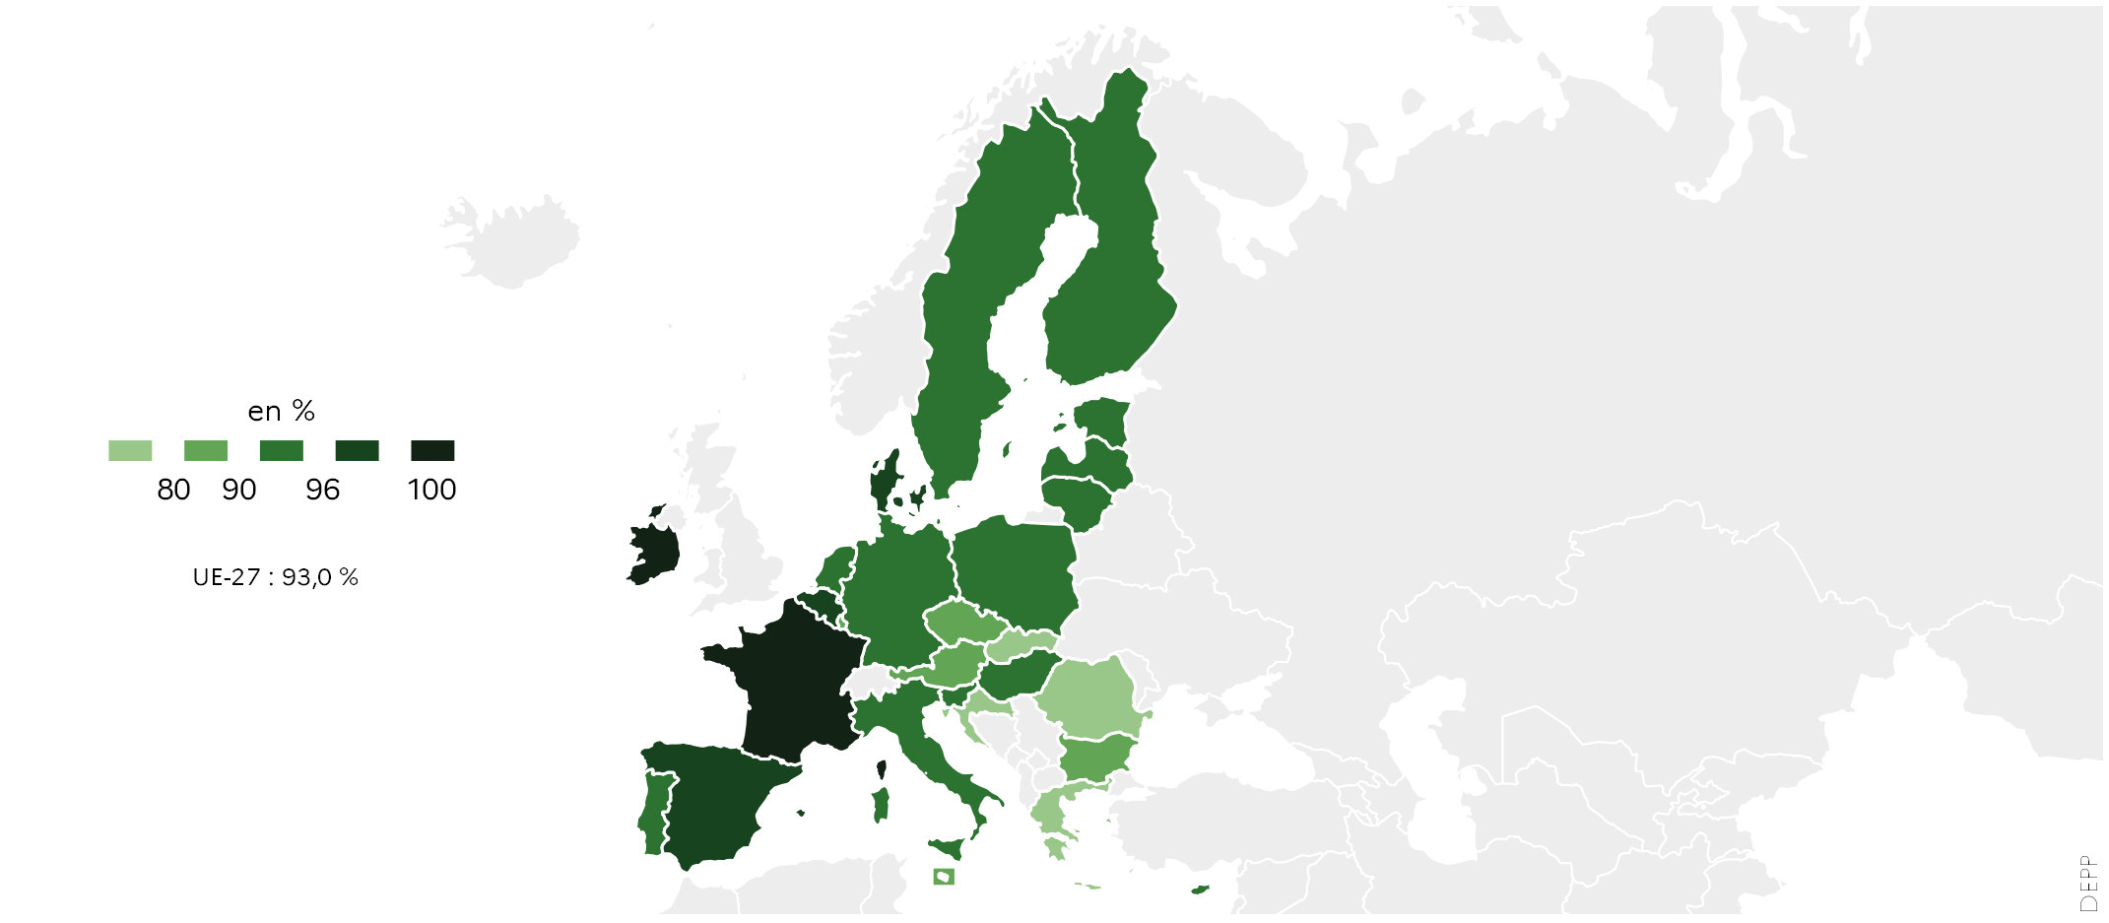
 |  | En %
 | UE-27 | 93.0
 | BE | 98.5
 | BG | 80.1
 | CZ | 85.8
 | DK | 97.6
 | DE | 93.7
 | EE | 91.9
 | IE | 100.0
 | EL | 71.3
 | ES | 97.2
 | FR | 100.0
 | HR | 78.8
 | IT | 94.6
 | CY | 91.1
 | LV | 94.0
 | LT | 90.9
 | LU | 89.5
 | HU | 92.8
 | MT | 89.1
 | NL | 91.7
 | AT | 89.7
 | PL | 90.8
 | PT | 92.9
 | RO | 78.2
 | SI | 92.6
 | SK | 78.1
 | FI | 90.9
 | SE | 95.9 |  |  |  |  |  |  |  |  | L'Europe de l'éducation en chiffres 2022, DEPP.

5.2.2 : Proportions de jeunes en sortie précoce parmi les 18-24 ans en 2021 |  |  |  |  |  |  | Date d'extraction | 2022-05-02
Eurostat, enquête sur les forces de travail EU-LFS, edat_lfse_14

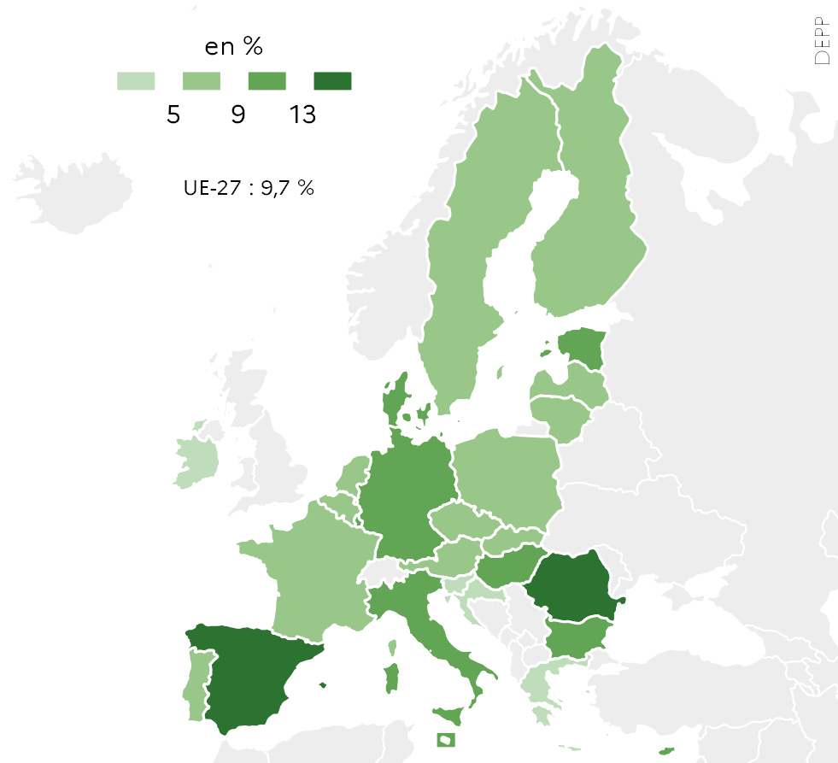
 |  | En %
 | UE-27 | 9.7
 | BE | 6.7
 | BG | 12.2
 | CZ | 6.4
 | DK | 9.8
 | DE | 11.8
 | EE | 9.8
 | IE | 3.3
 | EL | 3.2
 | ES | 13.3
 | FR | 7.8
 | HR | 2.4
 | IT | 12.7
 | CY | 10.2
 | LV | 7.3
 | LT | 5.3
 | LU | 9.3
 | HU | 12.0
 | MT | 11.0
 | NL | 5.3
 | AT | 8.0
 | PL | 5.9
 | PT | 5.9
 | RO | 15.3
 | SI | 3.1
 | SK | 7.8
 | FI | 8.2
 | SE | 8.4 |  | Note : les données de tous les pays sont considérées comme provisoires.

 |  |  |  |  |  | L'Europe de l'éducation en chiffres 2022, DEPP.

5.2.3 : Évolution de la proportion de jeunes en sortie précoce en France et dans l’UE-27, selon le sexe entre 2011 et 2021 |  |  |  |  |  |  |  |  |  |  | Date d'extraction | 2022-05-02
Eurostat, enquête sur les forces de travail EU-LFS, edat_lfse_14 ; DEPP, Repères et références statistiques 2021.

 | UE-27 | UE-27 | France | France | France | France | France | France
2011 | 15.2 | 11.1 | 12.6 | 9.2
2012 | 14.5 | 10.6 | 12.2 | 8.9
2013 | 13.6 | 10.0 | 10.8 | 8.7
2014 | 12.7 | 9.4 | 9.9 | 7.8
2015 | 12.5 | 9.4 | 10.0 | 8.4
2016 | 12.1 | 9.1 | 10.1 | 7.5
2017 | 12.1 | 8.9 | 10.4 | 7.1
2018 | 12.1 | 8.8 | 10.6 | 6.8
2019 | 11.8 | 8.4 | 9.6 | 6.9
2020 | 11.8 | 8.0 | 9.7 | 6.3
2021 | 11.4 | 7.9 | 9.6 | 6.1
 |  | UE-27 |  | France
 |  | Hommes | Femmes | Hommes | Femmes
 | 2011 | 15.2 | 11.1 | 12.6 | 9.2
 | 2012 | 14.5 | 10.6 | 12.2 | 8.9
 | 2013 | 13.6 | 10.0 | 10.8 | 8.7
 | 2014 | 12.7 | 9.4 | 9.9 | 7.8
 | 2015 | 12.5 | 9.4 | 10.0 | 8.4
 | 2016 | 12.1 | 9.1 | 10.1 | 7.5
 | 2017 | 12.1 | 8.9 | 10.4 | 7.1
 | 2018 | 12.1 | 8.8 | 10.6 | 6.8
 | 2019 | 11.8 | 8.4 | 9.6 | 6.9
 | 2020 | 11.8 | 8.0 | 9.7 | 6.3
 | 2021 | 11.4 | 7.9 | 9.6 | 6.1

 |  |  |  |  |  | Note : données provisoires pour la France et l'UE-27 en 2021.

 |  |  |  |  |  |  |  | L'Europe de l'éducation en chiffres 2022, DEPP.

5.2.4 : Proportions de diplômés de l’enseignement supérieur parmi les 25-34 an en 2021 |  |  |  |  |  |  |  | Date d'extraction | 2022-05-02
Eurostat, enquête sur les forces de travail EU-LFS, edat_lfse_03

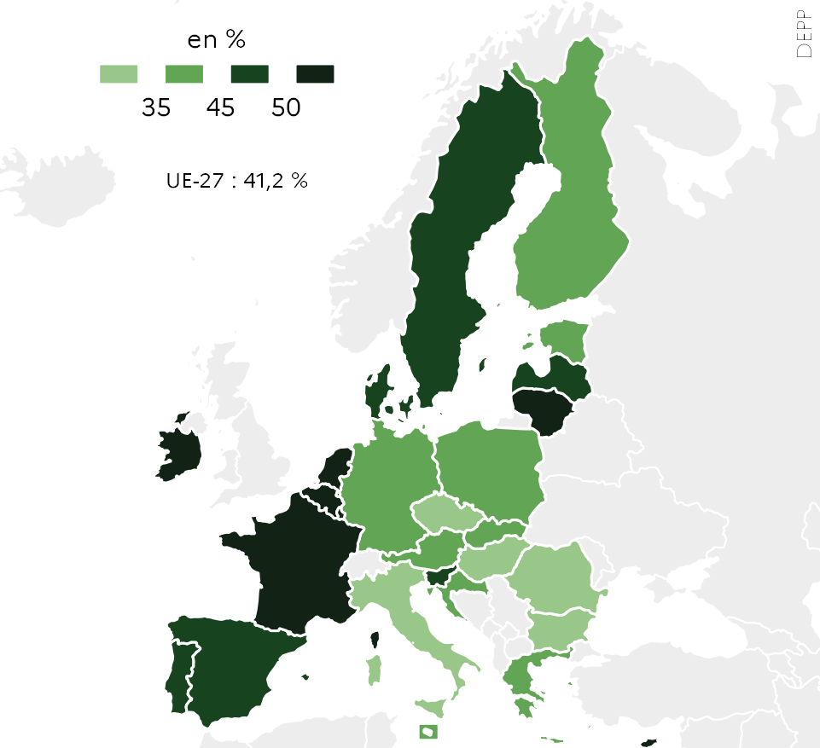
 |  | En %
 | UE-27 | 41.2
 | BE | 50.9
 | BG | 33.6
 | CZ | 34.9
 | DK | 49.1
 | DE | 35.7
 | EE | 43.2
 | IE | 61.7
 | EL | 44.2
 | ES | 48.7
 | FR | 50.3
 | HR | 35.7
 | IT | 28.3
 | CY | 58.3
 | LV | 45.5
 | LT | 57.5
 | LU | 62.6
 | HU | 32.9
 | MT | 42.4
 | NL | 55.6
 | AT | 42.4
 | PL | 40.6
 | PT | 47.5
 | RO | 23.3
 | SI | 47.9
 | SK | 39.5
 | FI | 40.1
 | SE | 49.3 |  | Note : les données de tous les pays sont considérées comme provisoires.

 |  |  |  |  |  | L'Europe de l'éducation en chiffres 2022, DEPP.

5.2.5 : Évolution de la proportion de jeunes âgés de 25 à 34 ans diplômés de l'enseignement supérieur, en France et dans l'UE-27 selon le sexe entre 2011 et 2021 |  |  |  |  |  |  |  |  |  |  |  |  | Date d'extraction | 02.05.2022
Eurostat, enquête sur les forces de travail EU-LFS, edat_lfse_03

 | UE-27 | UE-27 | France | France | France | France | France | France
2011 | 28.4 | 37.8 | 38.6 | 47.0 | 1 | 1 | 1 | 1
2012 | 29.1 | 39.2 | 38.1 | 47.0
2013 | 30.0 | 40.3 | 39.2 | 48.3
2014 | 30.9 | 40.9 | 40.1 | 48.4
2015 | 31.2 | 41.8 | 40.6 | 48.8
2016 | 31.5 | 42.3 | 39.4 | 48.7
2017 | 32.2 | 43.2 | 39.6 | 49.2
2018 | 33.2 | 44.2 | 42.8 | 51.0
2019 | 34.1 | 45.0 | 43.8 | 52.3
2020 | 35.2 | 46.0 | 45.9 | 52.8
2021 | 35.7 | 46.8 | 46.0 | 54.2
 |  | UE-27 |  | France
 |  | Hommes | Femmes | Hommes | Femmes
 | 2011 | 28.4 | 37.8 | 38.6 | 47.0
 | 2012 | 29.1 | 39.2 | 38.1 | 47.0
 | 2013 | 30.0 | 40.3 | 39.2 | 48.3
 | 2014 | 30.9 | 40.9 | 40.1 | 48.4
 | 2015 | 31.2 | 41.8 | 40.6 | 48.8
 | 2016 | 31.5 | 42.3 | 39.4 | 48.7
 | 2017 | 32.2 | 43.2 | 39.6 | 49.2
 | 2018 | 33.2 | 44.2 | 42.8 | 51.0
 | 2019 | 34.1 | 45.0 | 43.8 | 52.3
 | 2020 | 35.2 | 46.0 | 45.9 | 52.8
 | 2021 | 35.7 | 46.8 | 46.0 | 54.2

 |  |  |  |  |  | Note : données provisoires pour la France et l'UE-27 en 2021.

 |  |  |  |  |  |  |  | L'Europe de l'éducation en chiffres 2022, DEPP.

5.3
5.3.1 : Proportion d'élèves de 15 ans faiblement performants en compréhension de l’écrit, culture mathématique et culture scientifique en 2018
OCDE, PISA 2018 tableaux I.B1.7, I.B1.8, I.B1.7

 |  | Compréhension de l'écrit | Mathématiques | Sciences | Objectif 2030 : moins de 15 %
 | BG | 47.1 | 44.4 | 46.5 | 15.0
 | CY | 43.7 | 36.9 | 39.0 | 15.0
 | RO | 40.8 | 46.6 | 43.9 | 15.0
 | MT | 35.9 | 30.2 | 33.5 | 15.0
 | SK | 31.4 | 25.1 | 29.3 | 15.0
 | EL | 30.5 | 35.8 | 31.7 | 15.0
 | LU | 29.3 | 27.2 | 26.8 | 15.0
 | HU | 25.3 | 25.6 | 24.1 | 15.0
 | LT | 24.4 | 25.6 | 22.2 | 15.0
 | NL | 24.1 | 15.8 | 20.0 | 15.0
 | AT | 23.6 | 21.1 | 21.9 | 15.0
 | IT | 23.3 | 23.8 | 25.9 | 15.0
 | EE | 23.0 | 24.7 | 21.3 | 15.0
 | UE-27 | 22.5 | 22.9 | 22.3 | 15.0
 | LV | 22.4 | 17.3 | 18.5 | 15.0
 | HR | 21.6 | 31.2 | 25.4 | 15.0
 | BE | 21.3 | 19.7 | 20.0 | 15.0
 | FR | 20.9 | 21.3 | 20.5 | 15.0
 | CZ | 20.7 | 20.4 | 18.8 | 15.0
 | DE | 20.7 | 21.1 | 19.6 | 15.0
 | PT | 20.2 | 23.3 | 19.6 | 15.0
 | SE | 18.4 | 18.8 | 19.0 | 15.0
 | SI | 17.9 | 16.4 | 14.6 | 15.0 |  |  |  | L'Europe de l'éducation en chiffres 2022, DEPP.
 | DK | 16.0 | 14.6 | 18.7 | 15.0
 | PL | 14.7 | 14.7 | 13.8 | 15.0
 | FI | 13.5 | 15.0 | 12.9 | 15.0
 | IE | 11.8 | 15.7 | 17.0 | 15.0
 | EE | 11.1 | 10.2 | 8.8 | 15.0

5.3.1 web : Évolution de la proportion d’élèves faiblement compétents en compréhension de l'écrit, entre 2009 et 2018

 | 2018 | 2009 | Objectif 2030 : Moins de 15 %
BG | 47.1 | 41.0 | 15.0
CY | 43.7 |  | 15.0
RO | 40.8 | 40.4 | 15.0
MT | 35.9 | 36.3 | 15.0
SK | 31.4 | 22.2 | 15.0
EL | 30.5 | 21.3 | 15.0
LU | 29.3 | 26.0 | 15.0
HU | 25.3 | 17.6 | 15.0
LT | 24.4 | 24.4 | 15.0
NL | 24.1 | 14.3 | 15.0
AT | 23.6 |  | 15.0
IT | 23.3 | 21.0 | 15.0
ES | 23.0 | 19.6 | 15.0
UE-27 | 22.5 | 19.7 | 15.0
LV | 22.4 | 17.6 | 15.0
HR | 21.6 | 22.4 | 15.0
BE | 21.3 | 17.7 | 15.0
FR | 20.9 | 19.8 | 15.0
CZ | 20.7 | 23.1 | 15.0
DE | 20.7 | 18.5 | 15.0
PT | 20.2 | 17.6 | 15.0
SE | 18.4 | 17.4 | 15.0
SI | 17.9 | 21.2 | 15.0
DK | 16.0 | 15.2 | 15.0
PL | 14.7 | 15.0 | 15.0
FI | 13.5 | 8.1 | 15.0
IE | 11.8 | 17.2 | 15.0
EE | 11.1 | 13.3 | 15.0
 |  | 2009 | 2018 | Objectif 2030 : Moins de 15 %
 | BG | 41.0 | 47.1 | 15.0
 | CY |  | 43.7 | 15.0
 | RO | 40.4 | 40.8 | 15.0
 | MT | 36.3 | 35.9 | 15.0
 | SK | 22.2 | 31.4 | 15.0
 | EL | 21.3 | 30.5 | 15.0
 | LU | 26.0 | 29.3 | 15.0
 | HU | 17.6 | 25.3 | 15.0
 | LT | 24.4 | 24.4 | 15.0
 | NL | 14.3 | 24.1 | 15.0
 | AT |  | 23.6 | 15.0
 | IT | 21.0 | 23.3 | 15.0
 | ES | 19.6 | 23.0 | 15.0
 | UE-27 | 19.7 | 22.5 | 15.0
 | LV | 17.6 | 22.4 | 15.0
 | HR | 22.4 | 21.6 | 15.0
 | BE | 17.7 | 21.3 | 15.0
 | FR | 19.8 | 20.9 | 15.0
 | CZ | 23.1 | 20.7 | 15.0
 | DE | 18.5 | 20.7 | 15.0
 | PT | 17.6 | 20.2 | 15.0
 | SE | 17.4 | 18.4 | 15.0
 | SI | 21.2 | 17.9 | 15.0 |  | Note : les données pour l'Autriche et Chypre ne sont pas disponible pour l'année 2009.
 | DK | 15.2 | 16.0 | 15.0
 | PL | 15.0 | 14.7 | 15.0 |  |  |  | L'Europe de l'éducation en chiffres 2022, DEPP.
 | FI | 8.1 | 13.5 | 15.0
 | IE | 17.2 | 11.8 | 15.0
 | EE | 13.3 | 11.1 | 15.0

5.3.2 : Performance des élèves en compréhension de l'écrit et équité en 2018
OCDE, PISA 2018, tableau II.B1.2.3

 |  | Pourcentage de variation de la performance expliquée par l'indice SESC | Score moyen
 | AT | 13.0 | 484.4
 | BE | 17.2 | 492.9
 | CZ | 16.5 | 490.2
 | DK | 9.9 | 501.1
 | EE | 6.2 | 523.0
 | FI | 9.2 | 520.1
 | FR | 17.5 | 492.6
 | DE | 17.2 | 498.3
 | EL | 10.9 | 457.4
 | HU | 19.1 | 476.0
 | IE | 10.7 | 518.1
 | IT | 8.9 | 476.3
 | LV | 7.2 | 478.7
 | LT | 13.2 | 475.9
 | LU | 17.8 | 470.0
 | NL | 10.5 | 484.8
 | PL | 11.6 | 511.9
 | PT | 13.5 | 491.8
 | SK | 17.5 | 458.0
 | SI | 12.1 | 495.3
 | SE | 10.7 | 505.8
 | OCDE | 12.0 | 487.1
 | BG | 15.0 | 419.8
 | HR | 7.7 | 479.0
 | CY | 6.8 | 424.4
 | MT | 7.6 | 448.2 |  |  |  | L'Europe de l'éducation en chiffres 2022, DEPP.
 | RO | 18.1 | 427.7

5.3.3 : Proportions d’élèves de huitième année d’enseignement obligatoire (classe de 4e en France) faiblement compétents en littératie numérique, selon le sexe en 2018
IEA, enquête Icils 2018

 |  | Total | Garçons | Filles | Objectif 2030 : moins de 15 %
 | LU | 50.6 | 55.4 | 45.0 | 15.0
 | FR | 43.5 | 49.2 | 37.8 | 15.0
 | PT | 33.5 | 36.0 | 30.8 | 15.0
 | DE | 33.2 | 36.5 | 29.6 | 15.0
 | FI | 27.3 | 33.7 | 20.7 | 15.0
 | DK | 16.2 | 21.6 | 10.7 | 15.0

 |  |  |  |  |  |  |  | L'Europe de l'éducation en chiffres 2022, DEPP.

5.4
5.4.1 : Proportion d’élèves atteignant chaque niveau de compétence en mathématiques en quatrième année d'enseignement élémentaire obligatoire (CM1 en France) à TIMSS 2019
IEA, Timss 2019, exhibit 1.8.

 |  | Avancé | Elevé | Intermédiaire | Bas
 | FR | 3 | 18 | 36 | 28 |  |  | 15
 | BG | 8 | 29 | 34 | 19 |  |  | 10
 | ES | 4 | 23 | 38 | 26 |  |  | 9
 | MT | 5 | 27 | 37 | 22 |  |  | 9
 | SK | 5 | 26 | 40 | 20 |  |  | 9
 | PL | 8 | 28 | 37 | 20 |  |  | 7
 | HU | 9 | 30 | 35 | 19 |  |  | 7
 | SE | 8 | 28 | 38 | 20 |  |  | 6
 | UE | 9 | 30 | 37 | 18 |  |  | 6
 | HR | 4 | 24 | 42 | 25 |  |  | 5
 | IT | 4 | 26 | 43 | 22 |  |  | 5
 | PT | 9 | 30 | 35 | 21 |  |  | 5
 | DK | 8 | 29 | 38 | 20 |  |  | 5
 | CY | 12 | 30 | 35 | 18 |  |  | 5
 | FI | 11 | 31 | 36 | 17 |  |  | 5
 | DE | 6 | 30 | 39 | 21 |  |  | 4
 | CZ | 10 | 32 | 36 | 18 |  |  | 4
 | LT | 13 | 35 | 33 | 15 |  |  | 4
 | IE | 15 | 37 | 32 | 13 |  |  | #REF!
 | AT | 9 | 36 | 39 | 14 |  |  | 3
 | NL | 7 | 37 | 40 | 14 |  |  | 2
 | LV | 11 | 39 | 35 | 13 |  |  | 2
 |  |  |  |  |  |  |  | 2
 |  |  |  |  |  |  | L'Europe de l'éducation en chiffres 2022, DEPP.

5.4.2 : Proportion d’élèves atteignant chaque niveau de compétence en sciences en quatrième année d'enseignement élémentaire obligatoire (CM1 en France) à TIMSS 2019
IEA, Timss 2019, exhibit 2.8.

 |  | Avancé | Elevé | Intermédiaire | Bas
 | MT | 5 | 22 | 36 | 23
 | FR | 3 | 19 | 37 | 27
 | BG | 15 | 29 | 27 | 16
 | SK | 7 | 32 | 37 | 16
 | CY | 6 | 25 | 39 | 22
 | DE | 7 | 30 | 35 | 21
 | PT | 2 | 24 | 41 | 26
 | HU | 10 | 32 | 34 | 18
 | IE | 9 | 32 | 36 | 17
 | AT | 7 | 31 | 37 | 19
 | ES | 3 | 27 | 41 | 23
 | UE | 7 | 30 | 38 | 19
 | PL | 9 | 33 | 37 | 16
 | IT | 3 | 24 | 44 | 24
 | SE | 11 | 34 | 35 | 16
 | DK | 6 | 30 | 40 | 20
 | NL | 4 | 29 | 43 | 20
 | FI | 15 | 41 | 31 | 10
 | LT | 11 | 34 | 36 | 16
 | CZ | 8 | 35 | 38 | 16
 | LV | 8 | 40 | 37 | 13
 | HR | 4 | 30 | 46 | 18

 |  |  |  |  |  |  | L'Europe de l'éducation en chiffres 2022, DEPP.

5.4.3 : Proportion d’élèves atteignant chaque niveau de compétence en mathématiques en huitième année d'enseignement obligatoire (Quatrième en France) à TIMSS 2019
IEA, Timss 2019, exhibit 3.8.

 |  | Avancé | Elevé | Intermédiaire | Bas
 | RO | 6 | 19 | 27 | 26
 | CY | 6 | 23 | 34 | 25
 | FR | 2 | 15 | 38 | 33
 | HU | 11 | 25 | 32 | 22
 | SE | 5 | 23 | 36 | 26
 | PT | 5 | 20 | 38 | 28
 | IT | 3 | 21 | 38 | 29
 | LT | 10 | 27 | 34 | 22
 | FI | 5 | 24 | 40 | 24
 | IE | 7 | 31 | 38 | 18

 |  |  |  |  |  |  | L'Europe de l'éducation en chiffres 2022, DEPP.

5.4.4 : Proportion d’élèves atteignant chaque niveau de compétence en sciences en huitième année d'enseignement obligatoire (Quatrième en France) à TIMSS 2019
IEA, Timss 2019, exhibit 4.8.

 |  | Avancé | Elevé | Intermédiaire | Bas
 | RO | 4 | 15 | 30 | 29
 | CY | 3 | 19 | 35 | 26
 | FR | 3 | 19 | 37 | 28
 | SE | 13 | 28 | 30 | 18
 | IT | 4 | 22 | 39 | 26
 | IE | 10 | 30 | 33 | 19
 | HU | 12 | 30 | 33 | 18
 | FI | 16 | 34 | 30 | 14
 | LT | 11 | 32 | 35 | 17
 | PT | 7 | 27 | 39 | 22

 |  |  |  |  |  |  | L'Europe de l'éducation en chiffres 2022, DEPP.

5.4.5 : Existence de tests nationaux standardisés et d'examens certificatifs en mathématiques dans l'enseignement élémentaire en 2020-2021
Eurydice, Increasing achievement and motivation in mathematics and science learning in schools, figure 4.6

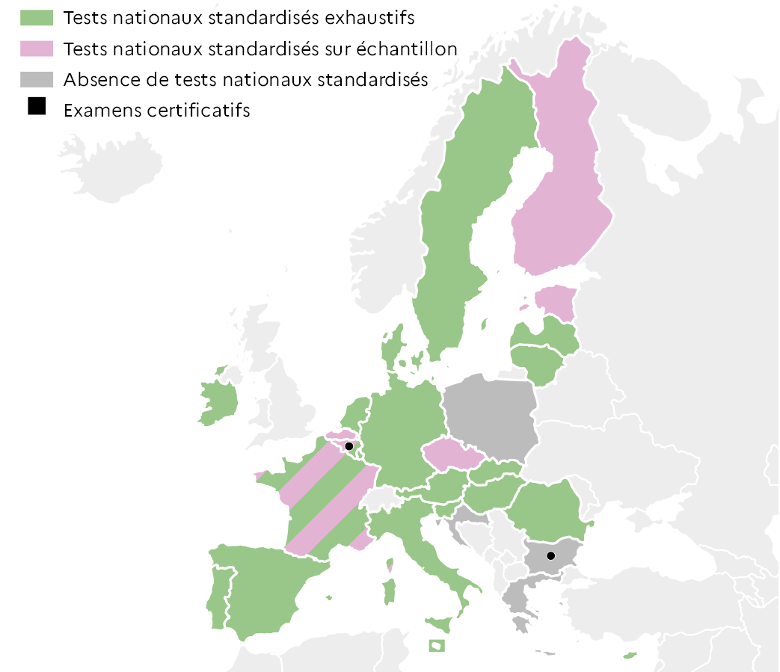
 |  | Test | Examen
 | BEf | Les deux | Oui
 | BEn | Échantillon
 | BG | Absence | Oui
 | CZ | Échantillon
 | DK | Exhaustif
 | DE | Exhaustif
 | EE | Échantillon
 | IE | Exhaustif
 | EL | Absence
 | ES | Exhaustif
 | FR | Les deux
 | HR | Absence
 | IT | Exhaustif
 | CY | Exhaustif
 | LV | Exhaustif
 | LT | Exhaustif
 | LU | Exhaustif
 | HU | Exhaustif
 | MT | Exhaustif
 | NL | Exhaustif
 | AT | Exhaustif
 | PL | Absence
 | PT | Exhaustif
 | RO | Exhaustif
 | SI | Exhaustif
 | SK | Exhaustif
 | FI | Échantillon
 | SE | Exhaustif |  |  |  | L'Europe de l'éducation en chiffres 2022, DEPP.

5.4.6 : Existence de tests nationaux standardisés et d'examens certificatifs en science dans l'enseignement élémentaire en 2020-2021
Eurydice, Increasing achievement and motivation in mathematics and science learning in schools, figure 4.6

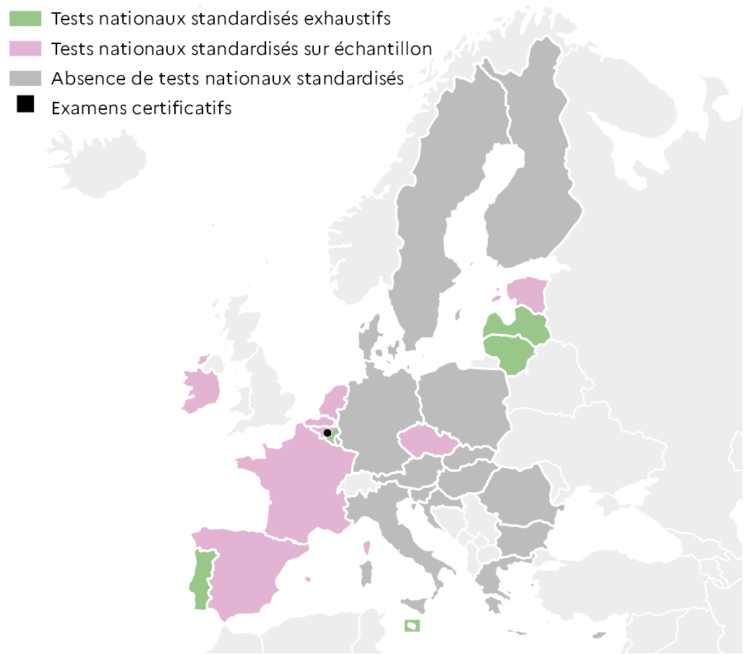
 |  | Test | Examen
 | BEf | Échantillon | Oui
 | BEn | Échantillon
 | BG | Absence
 | CZ | Échantillon
 | DK | Absence
 | DE | Absence
 | EE | Échantillon
 | IE | Échantillon
 | EL | Absence
 | ES | Échantillon
 | FR | Échantillon
 | HR | Absence
 | IT | Absence
 | CY | Absence
 | LV | Exhaustif
 | LT | Exhaustif
 | LU | Absence
 | HU | Absence
 | MT | Exhaustif
 | NL | Échantillon
 | AT | Absence
 | PL | Absence
 | PT | Exhaustif
 | RO | Absence
 | SI | Absence
 | SK | Absence
 | FI | Absence
 | SE | Absence |  |  |  | L'Europe de l'éducation en chiffres 2022, DEPP.

5.5
5.5.1 : Proportion de filles et de garçons non scolarisés, ayant l’âge de l’être dans le second cycle de l'enseignement secondaire en 2019-2020
Unesco, collecte de données UOE, sdg4-data.uis.unesco.org

%
 |  |  | Filles | Garçons
 | Europe | Allemagne | 16.7 | 16.7
 |  | Italie | 6.0 | 6.9
 |  | France | 3.0 | 3.2
 |  | Royaume-Uni | 2.4 | 3.2
 |  | Pologne | 2.4 | 1.8
 | Amérique Nord | Canada | 10.5 | 9.9
 |  | Etats-Unis | 3.1 | 2.8
 | Amérique Sud - Caraïbes | Mexique | 25.7 | 30.8
 |  | Colombie | 15.6 | 18.1
 |  | Brésil | 13.2 | 13.5
 | Afrique Nord - Asie Ouest | Jordanie | 40.7 | 46.1
 |  | Maroc | 26.8 | 24.1
 |  | Turquie | 18.8 | 17.2
 | Afrique Subsaharienne | Mozambique | 65.9 | 56.6
 |  | Ghana | 24.7 | 25.0
 |  | Afrique du Sud | 16.9 | 19.6
 | Asie Centre - Sud | Inde | 41.2 | 43.4
 |  | Bangladesh | 33.9 | 40.7
 |  | Iran | 17.5 | 17.0
 | Asie Est - Sud-Est | Thaïlande | 26.3 | 38.6 |  | Lecture : En France en 2019-2020, 3,0 % des filles et 3,2 % des garçons en âge d’être inscrits en CITE 3 ne sont scolarisés à aucun niveau d’enseignement.
 |  | Philippines | 16.4 | 26.8 |  | Note : Les estimations sont sujettes à caution en raison des écarts possibles entres les bases de données sur la population générale et scolaire.
 |  | Corée du Sud | 9.3 | 8.9
 | Océanie | Fidji | 17.9 | 33.1 |  |  |  | L'Europe de l'éducation en chiffres 2022, DEPP.
 |  | Australie | 5.5 | 8.9
 |  | Nouvelle-Zélande | 1.0 | 1.6

5.5.2 : Proportion de filles et de garçons de 15 à 24 ans qui participent à des programmes d’enseignement professionnel du secondaire au cycle court de l'enseignement supérieur en 2019-2020
Unesco, collecte de données UOE, sdg4-data.uis.unesco.org

%
 |  |  | Filles | Garçons
 | Europe | Espagne | 14.7 | 19.1
 |  | Italie | 15.7 | 25.6
 |  | Royaume-Uni | 15.8 | 18.5
 |  | France | 16.8 | 21.9
 |  | Allemagne | 17.8 | 22.6
 | Amérique Nord | Etats-Unis | 1.7 | 1.4
 |  | Canada | 7.6 | 8.1
 | Amérique Sud - Caraïbes | Brésil | 4.4 | 3.5
 |  | Colombie | 9.3 | 8.6
 |  | Mexique | 11.9 | 12.0
 | Afrique Nord - Asie Ouest | Arabie saoudite | 1.3 | 5.7
 |  | Maroc | 6.5 | 8.6
 |  | Turquie | 20.7 | 23.2
 | Afrique Subsaharienne | Ghana | 0.8 | 2.1
 |  | Côte d'Ivoire | 1.8 | 2.1
 |  | Afrique du Sud | 2.3 | 2.0
 | Asie Centre - Sud | Inde | 0.3 | 2.8
 |  | Bangladesh | 1.8 | 4.7
 |  | Iran | 6.5 | 10.5
 | Asie Est - Sud-Est | Chine | 7.7 | 6.8
 |  | Thaïlande | 8.8 | 11.9 |  | Lecture : En France en 2019-2020, 16,8 % des filles et 21,9 % des garçons âgés de 15 à 24 ans participent à l’enseignement professionnel du secondaire (pour la France, CITE 35 uniquement), de l’enseignement post-secondaire non supérieur (CITE 45) et du cycle court de l’enseignement supérieur (CITE 55).
 |  | Corée du Sud | 11.7 | 15.6
 | Océanie | Fidji | 0.5 | 0.9
 |  | Nouvelle-Zélande | 10.3 | 18.0 |  |  |  |  | L'Europe de l'éducation en chiffres 2022, DEPP.
 |  | Australie | 14.0 | 17.1

5.5.3 : Proportion de filles et de garçons de 15 ans qui déclarent utiliser tous les jours ou presque des équipements numériques pour les activités suivantes en 2018
OCDE, PISA 2018, Table II.B1.8.6

 |  |  | Filles : |  | Garçons :
 |  |  | Utiliser la messagerie électronique | Obtenir des informations pratiques sur Internet | Utiliser la messagerie électronique | Obtenir des informations pratiques sur Internet
 | Europe | Italie | 17.2 | 55.9 | 30.8 | 54.7
 |  | Allemagne | 19.2 | 33.5 | 29.7 | 35.2
 |  | France | 19.7 | 46.1 | 27.1 | 50.3
 |  | Russie | 22.7 | 50.0 | 38.9 | 54.7
 |  | Royaume-Uni | 30.0 | 34.2 | 35.4 | 40.2
 | Amérique Nord | Etats-Unis | 33.3 | 40.2 | 38.0 | 48.0
 | Amérique Sud - Caraïbes | Chili | 13.9 | 35.5 | 23.5 | 38.0
 |  | Mexique | 17.3 | 36.6 | 26.3 | 39.2
 |  | Brésil | 24.2 | 51.4 | 37.3 | 52.3
 | Afrique Nord - Asie Ouest | Turquie | 12.5 | 38.0 | 28.8 | 46.0
 |  | Israël | 18.8 | 30.9 | 28.9 | 37.1
 |  | Maroc | 20.5 | 27.0 | 28.5 | 29.7
 | Asie Centre - Sud | Kazakhstan | 17.0 | 42.2 | 28.4 | 41.8
 | Asie Est - Sud-Est | Japon | 7.7 | 29.2 | 11.0 | 34.4
 |  | Corée du Sud | 9.3 | 38.7 | 14.6 | 35.0
 |  | Thaïlande | 23.0 | 49.0 | 35.5 | 50.3 | Lecture : En France en 2018, 46,1 % des filles et 50,3 % des garçons âgés de 15 ans déclarent utiliser tous les jours ou presque les technologies de l’information et de la communication (TIC) pour obtenir des informations pratiques sur internet.
 | Océanie | Nouvelle-Zélande | 38.7 | 30.4 | 36.3 | 34.7
 |  | Australie | 46.3 | 36.0 | 47.2 | 42.0
 |  |  |  |  |  |  |  |  |  | L'Europe de l'éducation en chiffres 2022, DEPP.

